Audit
Tiempo de Auditoría en Días |  |  |  |  |  | bins
12 | 14 | 19 | 18 | Total Obs | 20 | 10-14
15 | 15 | 18 | 17 | MAX | 33 | 15-19
20 | 27 | 22 | 23 | MIN | 12 | 20-24
22 | 21 | 33 | 28 | Rango | 21 | 25-29
Histogram
14 | 18 | 16 | 13 |  |  | 30-34 | Bin | Frequency
 |  |  |  |  |  |  | 14 | 4
 |  |  |  |  |  |  | 19 | 8
bins |  | Frecuencia | Frecuencia Realativa | Frecuencia(%) |  |  | 24 | 5
14 |  | 4 | 0.2 | 20% |  |  | 29 | 2
19 |  | 8 | 0.4 | 40% |  |  | 34 | 1
24 |  | 5 | 0.25 | 25% |  |  | More | 0
29 |  | 2 | 0.1 | 10%
34 |  | 1 | 0.05 | 5%

Scores
Scores
1665 | 1176 | 1667 |  | Count | 90
1275 | 1666 | 1277 |  | Min | 940 |  | Rango | 1197
1650 | 1276 | 1652 |  | Max | 2137
1590 | 1651 | 1592
1475 | 1591 | 1477 | Bins | Bins | Frecuencia | Frecuencia rel | Frecuencia(%)
1490 | 1476 | 1492 | 800 | 601-800 | 0 | 0.000 | 0.0% |  | Bin | Frequency
1525 | 1491 | 1527 | 1000 | 801-1000 | 3 | 0.033 | 3.3% |  | 800 | 0 | 1). Cosntruccion del Histograma
Histogram
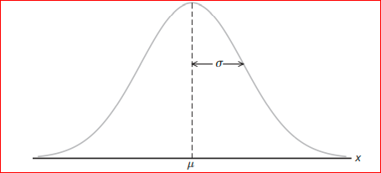
2135 | 1526 | 2137 | 1200 | 1001-1200 | 9 | 0.100 | 10.0% |  | 1000 | 3
1560 | 2136 | 1562 | 1400 | 1201-1400 | 18 | 0.200 | 20.0% |  | 1200 | 9
1880 | 1561 | 1882 | 1600 | 1401-1600 | 30 | 0.333 | 33.3% |  | 1400 | 18
1680 | 1881 | 1682 | 1800 | 1601-1800 | 21 | 0.233 | 23.3% |  | 1600 | 30
1560 | 1681 | 1562 | 2000 | 1801-2000 | 6 | 0.067 | 6.7% |  | 1800 | 21
1355 | 1561 | 1357 | 2200 | 2001-2200 | 3 | 0.033 | 3.3% |  | 2000 | 6
1280 | 1356 | 1282 |  |  |  |  |  |  | 2200 | 3
1150 | 1281 | 1152 |  |  |  |  |  |  | More | 0
1420 | 1151 | 1422
1440 | 1421 | 1442
940 | 1441 | 942
1645 | 941 | 1647
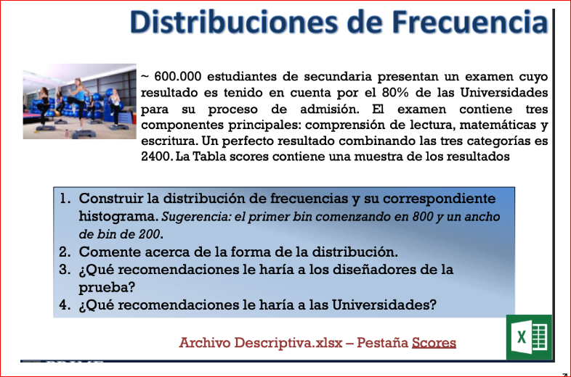
1060 | 1646 | 1062
1485 | 1061 | 1487 |  |  |  |  |  |  |  |  | 2) Comente a cerca del la forma de la distribucion:
1755 | 1486 | 1757 |  |  |  |  |  |  |  |  | Los datos representados en el histograma tienen un comportamiento muy parecido una distribucion normal , donde la media (µ) esta representada en el bin de 1600.
1260 | 1756 | 1262
1390 | 1261 | 1392
1780 | 1391 | 1782
1585 | 1781 | 1587
1990 | 1586 | 1992
1375 | 1991 | 1377 |  |  |  |  |  |  |  |  | 3) Que recomedaciones les haria a los disenadores de las pruebas:
1730 | 1376 | 1732 |  |  |  |  |  |  |  |  | Las siguintes serian las recomendaciones:
1175 | 1731 | 1177

 |  |  |  |  |  |  |  |  |  |  | La posibilidad de asigar o ampliar las componente principales del examen acorde el tipo de carrera que aspiran ser admitidos los estudiantes. Posiblemte permita aumentar la media >33.3% , la frecuencia de estudiantes admitidos y posible obtencion del resultado perfecto de 2400. Aplicar test especificos para las carreras. Incluye las habilidades y competencia de cada estudiante.

 |  |  |  |  |  |  |  |  |  |  | 4) Que recomedaciones les haria a las universidades:
 |  |  |  |  |  |  |  |  |  |  | Las siguintes serian las recomendaciones:

 |  |  |  |  |  |  |  |  |  |  | Las universidades deben optar por aplicar un test mas incluyente de acuerdo a los programas de carrera que ofrecen para aumentar el numero de estudiantes admitidos acorde a sus competencias y preferencias. Establecer un rango minimo de puntaje de admison acorde a las tres componentes principales estabecidas en el test para aumentar el numero de estudiantes admitidos. Posterior a esto, las univeridades, deben de establecer programas o cursos de nivelacion de capacidaes de los estudiantes. Para una universidad publica el test actual puede ser adecuado para controlar el numero de estudiantes y cupos disponibles en las carreras. Sin embargo para una universidad privada puede ser contraproducente ya que su sostenibilidad depende de la mayor cantidad posible de estudiantes admitidos en cada semestre.

